AWS STORAGE
INFORMACION DE LA EMPRESA PARA GUARDAR

MUESTRA
Archivo ejemplo BCN
Peso archivo Barcelona | json
Agosto | 279KB
Septiembre | 233 KB
referencia | 300KB

peso storage s3 | KB | GB
peso 1 destino 1 mes | 300
peso 5000 destinos 1 mes | 1,500,000 | 1,5 GB
todos los destinos 60 meses | 90,000,000 | 90 GB

STORAGE ALTERNATIVES

Necesitamos almacenar 90 GB de los 60 meses, (¿almacenaremos los meses siguientes?)
Para 90 Gb hay 2 alternativas según frecuencia y con tope en almacenaje

valores AWS | VALOR 1 GB | MENSUAL(90GB) | ANUAL USD | ANUAL EURO
hasta 50 TB /Standard | $0.0230 | $20,700 | $24.84 | 22.12
STANDAR POCO FRECUENTE | $0.0125 | $11,250 | $13.50 | 12.02

Almacenar 5 años equivalentes a 60 meses

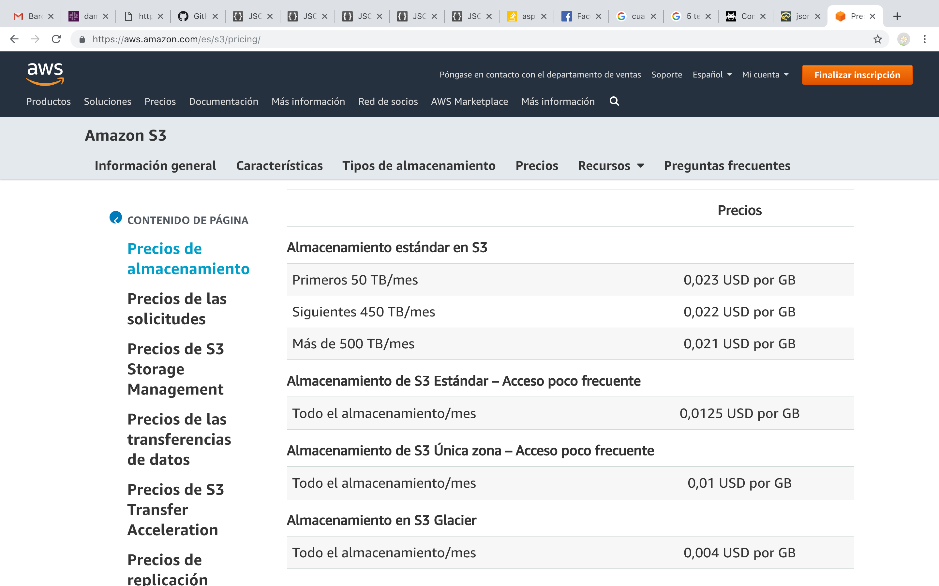

*irlanda

